Hoja1
 | Nombre del Perito: | LUIS FERNANDO MOYA AGUAYO |  |  |  | Folio No. | 2012-10-10
 | Domicilio: | H AYUNTAMIENTO No. 2
 | Ciudad: | AMACUECA JALISCO |  |  |  | Tel. | 3724240106

AVALÚO PARA TRANSMISIÓN DE DOMINIO CON VALORES CATASTRALES

ANTECEDENTES
Registro de Catastro No. |  | Numero de cuenta | 139 R | Recaudadora: | 121 | Clave Catastral: | F-13-D-85

Nombre del Propietario: | AYUNTAMIENTO
Nombre del Solicitante: | H. Ayuntamiento de Amacueca
Domicilio: | AMACUECA, JALISCO.
Fecha del Avalúo: | 2012-11-13
Inmueble que se Valúa: | CEMENTERIO DE LA CABECERA MUNICIPAL
Ubicación del Predio: | A 1/2 KILOMETRO DE LA CABECERA MUNICIPAL

Régimen de Propiedad: | PUBLICA

CARACTERÍSTICAS URBANAS

 | Clasificación de la Zona: | HABITACIONAL
 | Densidad de Construcción: | 100%
 | Tipo de Construcción Dominante: | ANTIGUAS, SEMIMODERNAS DE UNO Y DOS NIVELES
 | Servicios Municipales: | AGUA, LUZ, DRENAJE, CALLES ADOQUINADAS, TELEFONO, CABLE.

Coeficiente de Utilización: C:U:S: |  |  |  | Coeficiente de Ocupación: C:O:S:

DESCRIPCIÓN GENERAL DEL PREDIO

Medidas y Colindancias del Predio según Levantamiento:

AL NORTE: | 51 MTS COLINDA CON EL RASTRO MUNICIPAL

AL SUR : | 94.40 MTS CON LA ESCUELA SECUNDARIA Y EN L.Q. AL PONIENTE CON 76.4 MTS LO QUE ES EN TOTAL 171 MTS.

AL ORIENTE : | 103 MTS CON J. FELIX RAMIREZ FAJARDO

AL PONIENTE: | EN 141 MTS CON HEREDEROS DE RAFAEL FIGUEROA Y MANUEL MEZA

Superficie según Escrituras |  | 12,716 m² |  | Superficie Total del Terreno |  |  | 12,716 m²
 |  |  |  |  | Indiviso
Uso Especifico |  | Habitacional y comercial |  | Vida Remanente Probable
Unidades Rentables |  |  |  | Calidad del Proyecto
Destino Especifico de
las Construcciones:

 | Firma del Perito. |  |  |  | Sello de Autorización.

AVALÚO PARA TRANSMISIÓN DE DOMINIO CON VALORES CATASTRALES

ELEMENTOS DE LA CONSTRUCCIÓN.

A) Obra Negra o Gruesa:
Cimientos: | Probable de Piedra Barza acentado con mortero cal-arena

Estructura: | Dalas, castillos y cerramientos de concreto aramdo

Muros: | De ladrillo de lama recosido de 15 cm.

Bardas: | De Ladrillo de lama y recosido de 15 cm

Entrepisos: | Se suponen de Block de semento - arena

Techos: | Viga de fierro con bobeda de cuña

Azoteas: | Hormigoneada ladrillo de barro y lecheriada

B) Revestimientos y Acabados:
Aplanados: | Mortero de cal-arena amarilla en terminado apalillado

Plafones: | Mortero de cal-arena amarilla en terminado apalillado

Lambrines: | Ceramica comercial de 11*11 en el baño

Pavimentos Pétreos:

Zoclo: | Del mismo material que los pisos
Pintura: | Vinilica

Rec. Especiales:

Escaleras:

C) Carpintería:

D) Instalación Sanitaria: | Bajantes de PVC, tuberia de cobre para agua fierro galbanizado

E) Muebles de Baño: | De porcelana
Muebles de Cocina:

F) Instalación Eléctrica: | Visible

G) Herrería: | Puerta de Fierra estructural

H) Vidriería: | Medio doble transparente

I) Cerrajería: | Puertas, Ventanas, Barandales.

J) Fachada: | Enjarrada Y Pintada en Buen estado

K) Inst. Especiales: | Tumbas, Descanzo 1 y 2

 | Firma del Perito. |  |  |  | Sello de Autorización.

AVALÚO PARA TRANSMISIÓN DE DOMINIO CON VALORES CATASTRALES

LOCALIZACIÓN DEL PREDIO Y CROQUIS CON ÁREA CONSTRUIDA


Tramo de Calle, Distancia a Esquina, Calles Transversales y Orientación.

Distancia a la Esquina: | 256 mts |  | A la Calle: | Corregidora

Superficie Real según Levantamiento: |  | 12,716 m²
AL NORTE : 51 MTS COLINDA CON EL RASTRO MUNICIPAL

AL PONIENTE: EN 141 MTS CON HEREDEROS DE RAFAEL FIGUEROA Y MANUEL MEZA

AL ORIENTE: 103 MTS CON J. FELIX RAMIREZ FAJARDO

AL SUR: 94.40 MTS CON LA ESCUELA SECUNDARIA Y EN L.Q. AL PONIENTE CON 76.4 MTS LO QUE ES EN TOTAL 171 MTS.

CLASIFICACIÓN DE LA CONSTRUCCIÓN
BLOQUE |  | TIPO |  | CALIDAD |  | ESTADO DE CONSERVACIÓN

DESCRIPCIÓN DE LA DISTRIBUCIÓN DEL INMUEBLE
Consta de : | SOLAR URBANO CON CONSTRUCCION PROVISIONAL.

Opinión de Dictamen de Uso de Suelo:

 | Firma del Perito. |  |  |  | Sello de Autorización.

AVALÚO PARA TRANSMISIÓN DE DOMINIO CON VALORES CATASTRALES

Avalúo Físico
A) Del Terreno
 | Valor de Calle para Lote Tipo:
Fracción | Superficie | Valor Unitario | Factor | Motivo |  | Valor Neto | Valor Resultante
 | 12,716.00 | $160.00 | 0.00 | INTEGRO |  | $2,034,560.00 | $2,034,560.00
 |  |  |  |  |  | - | -
 |  |  |  |  |  |  | -
 |  |  |  |  |  | - | -
 |  |  |  |  |  | - | -
Total: | 12,716.00 |  |  |  |  | Valor del Terreno Menos valor construccion: | $2,034,560.00
 |  |  |  |  |  |  | 2,034,560.00

B) De las Construcciones
Tipo | Superficie | Valor Nuevo Rep. | Edad | Depreciación |  | Valor Neto | Valor Resultante
 |  |  |  |  |  |  | $0.00
 |  |  |  |  |  |  | $0.00
 |  |  |  |  |  | - | -
 |  |  |  |  |  | - | -
 |  |  |  |  |  | - | -
Total: | - |  |  |  |  | Valor de la Construcción | $0.00
 |  |  |  |  |  |  | -

C) Instalaciones Especiales
Tipo | Cantidad | Valor Nuevo Rep. | Edad | Descripción |  | Depreciación | Valor Resultante
 | 5000 | 300.00 | 0 |  |  |  | 1,500,000.00
DESCANSO | 456 | 850.00 |  |  |  |  | 387,600.00
 |  |  |  |  |  |  | -
 |  |  |  |  |  |  | -
 |  |  |  |  |  |  | -
 |  |  |  |  |  | Valor de la Construcción | 1,887,600.00
 |  |  |  |  |  |  | 1,887,600.00

 |  |  |  |  |  |  | $3,922,160.00
TRES MILLONES NOVECIENTOS VEINTI DOS MIL CIENTO SESENTA PESOS 00/100 M.N.
 |  |  |  |  |  | )
Fecha del Avalúo: |  | 12/03/2011

Valor Referido al: |  |  | $
( |  |  |  | )
Valor Referido al: |  |  | $
( |  |  |  | )
(Este dato no tiene validez si carece del sello de valor referido aprobado.)

Observaciones:

 | Firma del Perito |  |  | Sello de Autorización

AVALÚO PARA TRANSMISIÓN DE DOMINIO CON VALORES CATASTRALES

REPORTE FOTOGRÁFICO
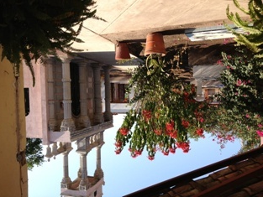
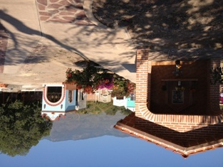

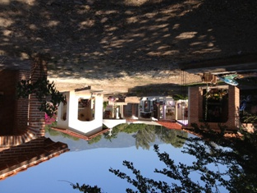

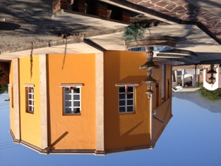

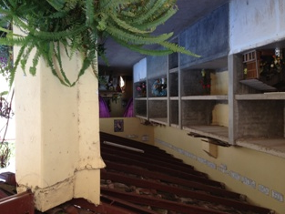

 | Firma del Perito. |  |  |  | Sello de Autorización.

